Solicitud gráfica
 | Área: | Matemáticas |  |  | Fecha:
 | Grado: | 8 |  |  | 2015-12-05
 | Título del tema: | Las inecuaciones |  |  | ¿Cuaderno de estudio o recurso? | Recurso
 | Editor: |  |  |  | Motor del recurso | M5A

 | Código guión o recurso: | MA_08_06_REC240 | ← Para determinar este código, visite la hoja de Ayuda
 |  |  |  |  | ESPECIFICACIÓN DE ARCHIVOS A ENTREGAR
Núm. | Archivo Shutterstock o ruta en web | Imagen para: | Tipo | Ubicación de la imagen en el recurso M5A | Nombre imagen SMALL | Tamaño imagen SMALL | Nombre imagen ZOOM | Tamaño imagen ZOOM | Descripción | Observaciones
IMG01 | ver observaciones | Recurso M5A | Ilustración | Contenido | MA_08_06_REC240_IMG01n.png | 286 x 286 px | MA_08_06_REC240_IMG01a.png | 500 x 500 px | Pregunta uno. Inecuación, por favor construirla como imagen donde se resalten con otro color la x y el símbolo como se indica en observaciones.
IMG02 | 278560493 | Recurso M5A | Fotografía | Contenido | MA_08_06_REC240_IMG02n.png | 286 x 286 px | MA_08_06_REC240_IMG02a.png | 500 x 500 px | Pregunta dos. Notas Miguel, Cambiar el A+ por 4,2 en la evaluación de la imagen. | 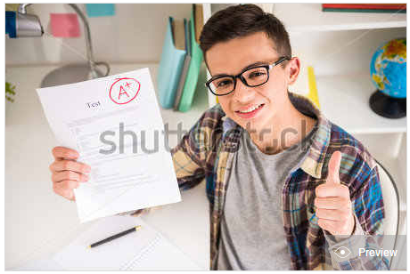
IMG03 | ver observaciones | Recurso M5A | Ilustración | Contenido | MA_08_06_REC240_IMG03n.png | 286 x 286 px | MA_08_06_REC240_IMG03a.png | 500 x 500 px | Pregunta tres. Equipo de voleibol | 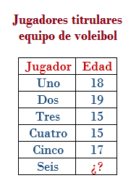
IMG04 | 182128469 | Recurso M5A | Fotografía | Contenido | MA_08_06_REC240_IMG04n.png | 286 x 286 px | MA_08_06_REC240_IMG04a.png | 500 x 500 px | Pregunta cuatro. Carolina inversión | 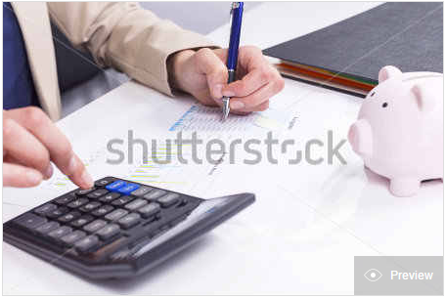
IMG05 | ver observaciones | Recurso M5A | Ilustración | Contenido | MA_08_06_REC240_IMG05n.png | 286 x 286 px | MA_08_06_REC240_IMG05a.png | 500 x 500 px | Pregunta cinco. Supermercado peso productos, por favor cambiar el "gr" y dejar solo una "g" | 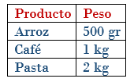
IMG06 | 254946604 | Recurso M5A | Fotografía | Contenido | MA_08_06_REC240_IMG06n.png | 286 x 286 px | MA_08_06_REC240_IMG06a.png | 500 x 500 px | Pregunta seis. Parqueadero. Por favor escribir la información que se da en el tablero. | 